旅館たきもと
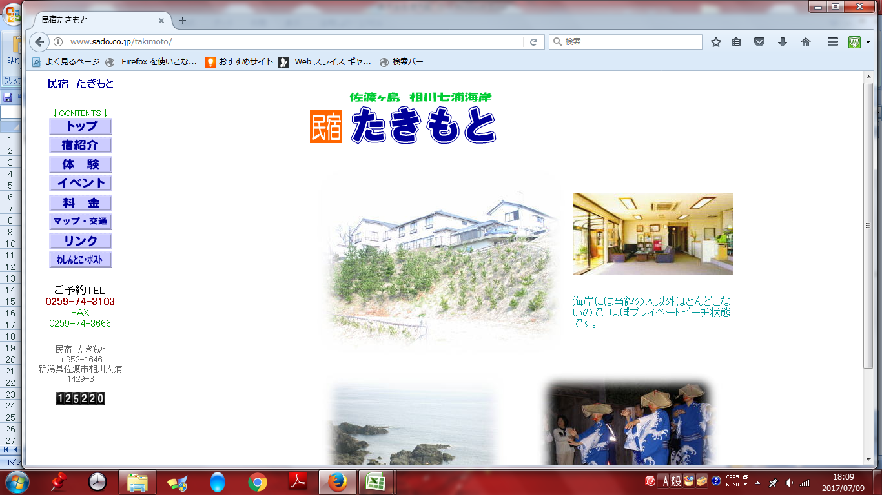
民宿 たきもと
フェリーで両津港到着後、体育館まで送迎。（100円／人）
体育館～宿、宿～懇親会会場、の送迎ＯＫ（100円／人）

